Estadísticas
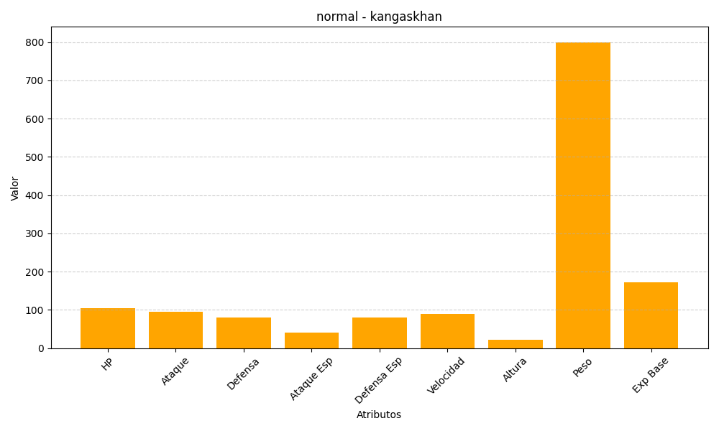
ID | Nombre | Tipo | HP | Ataque | Defensa | Ataque Especial | Defensa Especial | Velocidad | Altura | Peso | Experiencia Base
115 | kangaskhan | normal | 105 | 95 | 80 | 40 | 80 | 90 | 22 | 800 | 172

